Лист2
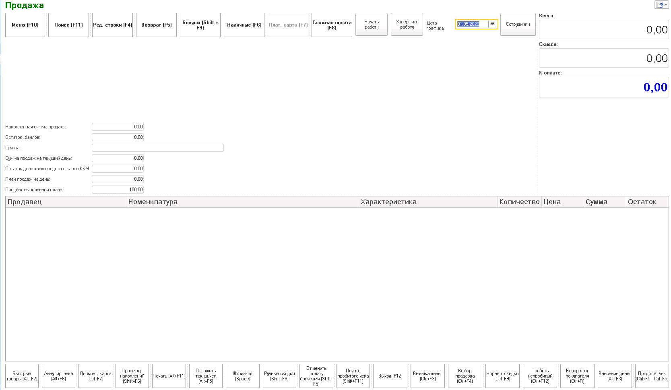
Магазин 1 |  |  | Магазин 1 | Соревнуются | Магазин 2 |  | Магазин 2 |  |  |  |  |  |  |  |  |  | Магазин 1 | Соревнуются | Магазин 2
Продажи за посл. 30 дней | 900000 |  | 1,200 | Продажи за час | 2,780 |  | Продажи за посл. 30 дней | 3000000 |  |  |  |  |  |  |  |  | 3,625 | Продажи за час | 2,780
Количесто дней | 30 |  | 25 | Стоимость балла | 83.333333333 |  | Количесто дней в месяце | 30 |  |  |  |  |  |  |  |  | 25 | Стоимость балла | 83.333333333
Средняя выручка в день | 30000 |  | 10:23:00 |  |  |  | Средняя выручка в день | 100000 |  |  |  |  |  |  |  |  | 10:23:00
Количество рабочих часов | 12 |  |  |  |  |  | Количество рабочих часов | 12
Средняя выручка в час | 2500 |  | баллы | Время | баллы |  | Средняя выручка в час | 8333.3333333 |  |  |  |  |  |  |  |  | баллы | Время | баллы
Стоимость балла | 25 |  | 10 | 8:00-9:00 | не в гонке | данные не полученны | Стоимость балла | 83.333333333 |  |  |  |  |  |  |  |  | 10 | 8:00-9:00 | не в гонке
 |  |  | 15 | 9:00-10:00 | не в гонке | данные не полученны |  |  |  |  |  |  |  |  |  |  | 15 | 9:00-10:00 | не в гонке
 |  |  | 40 | 10:00-11:00 | 60 | данные не полученны |  |  |  |  |  |  |  |  |  |  | 40 | 10:00-11:00 | 60
Премия за бой |  |  | 48 | 12:00-13:00 | 33.36 | данные не полученны | Премия за бой |  |  |  |  |  |  |  |  |  | 48 | 12:00-13:00 | 33.36
Сумма | 300 |  |  | 14:00-15:00 |  | данные не полученны | Сумма | 400 |  |  |  |  |  |  |  |  |  | 14:00-15:00
Время начисления | 18:00:00 |  |  | 15:00-16:00 |  | данные не полученны | Время начисления | 18:00:00 |  |  |  |  |  |  |  |  |  | 15:00-16:00
Начсляется продавцам | да |  |  | 16:00-17:00 |  | данные не полученны | Начсляется продавцам | да |  |  |  |  |  |  |  |  |  | 16:00-17:00
начисляется промоутерам | нет |  |  | 17:00-18:00 |  | данные не полученны | начисляется промоутерам | да |  |  |  |  |  |  |  |  |  | 17:00-18:00
 |  |  |  | 18:00-19:00 |  | данные не полученны |  |  |  |  |  |  |  |  |  |  |  | 18:00-19:00
Премия раунд |  |  |  | 19:00-20:00 |  | данные не полученны | Премия раунд |  |  |  |  |  |  |  |  |  |  | 19:00-20:00
Сумма | 35 |  |  | 20:00-21:00 |  | данные не полученны | Сумма | 50 |  |  |  |  |  |  |  |  |  | 20:00-21:00
Начисляется продавцам | да |  |  | 21:00-22:00 |  | данные не полученны | Начисляется продавцам | нет |  |  |  |  |  |  |  |  |  | 21:00-22:00
Начисляется промоутерам | да |  | 3 | Счет | 1 |  | Начисляется промоутерам | да |  |  |  |  |  |  |  |  | 3 | Счет | 1

Премия раунд насисляестя только за выигранные раунды. Тем сотрудникам, которые работали во время выигранного раунда. |  |  | Отрывается из РМК. Отправляется 1 раз в день. В главную базу. Гонка / Отчет по гонке.

 |  |  |  |  |  |  |  |  |  |  |  |  |  |  |  |  | Сотрудник | Начало работы | Окончание работы. | Выиграно раундов | Выиграно битв | Премия за раунды | Премия за битву | Всего
 |  |  |  |  |  |  |  |  |  |  |  |  |  |  |  |  | Шейн Александр Александрович | 10 00 | 19 00 | 1 | 1 | 35 | 300 | 335
Магазин соперник | Магазин 2 |  | Выход |  |  |  | Магазин соперник | Магазин 2 |  |  |  |  |  |  |  |  | Перевезенцева Екатерина | 8 00 | 16 00 | 3 | 1 | 105 | 300 | 405
Папка для обмена | Указать путь |  |  |  |  |  | Папка для обмена | Указать путь |  |  |  |  |  |  |  |  | Абдуллин Алмаз Рустамович | 8 00 | 19 00 | 3 | 0 | 105 | 0 | 105
 |  |  |  |  |  |  |  |  |  |  |  |  |  |  |  |  |  |  |  |  |  | Ввсего |  | 845
Файл для обмена : Магазин, время, дата , объем продаж. |  |  |  |  |  |  |  |  |  |  |  |  |  |  |  |  | Закончить Гонку
 |  |  |  |  |  |  |  |  |  |  |  |  |  |  |  |  | Оправить отчет.

Настройки

бюджет на гонку | 20000ру
тим
скапу
2 часа в | 10 12
Врем 7 | 7
10 | 5 | 5

 |  |  |  |  |  |  |  |  | Премия |  |  | расчет

 |  |  |  |  |  |  |  |  | Расчитать премию | Провести премию

 |  |  |  |  |  |  |  |  | Сотрудник | Начало работы | Окончание работы. | Выиграно раундов | Выиграно битв | Премия за раунды | Премия за битву | Всего
 |  |  |  |  |  |  |  |  | Шейн Александр Александрович | 10 02 | 19 00 | 1 | 1 | 35 | 300 | 335
 |  |  |  |  |  |  |  |  | Перевезенцева Екатерина | 8 00 | 16 00 | 3 | 1 | 105 | 300 | 405
 |  |  |  |  |  |  |  |  | Абдуллин Алмаз Рустамович пром | 8 00 | 19 00 | 3 | 0 | 105 | 0 | 105

